行政事業レビューシート
 |  |  |  |  |  |  |  |  |  |  |  |  |  | 事業番号 |  |  |  | 2022 |  |  |  | - | 厚労 |  |  |  | - | 新22 |  |  | - | 0029
令和4年度行政事業レビューシート |  |  |  |  |  |  |  |  |  |  |  |  |  |  |  |  |  |  |  |  |  | （ | 厚生労働省 |  |  |  |  |  |  |  |  |  |  |  | ）
事業名 |  |  |  |  | 災害福祉支援ネットワーク中央センター事業 |  |  |  |  |  |  |  |  |  | 担当部局庁 |  |  |  | 社会・援護局（社会） |  |  |  |  |  |  |  |  |  |  | 作成責任者
事業開始年度 |  |  |  |  | 令和4年度 |  |  |  | 事業終了 （予定）年度 |  |  | 終了予定なし |  |  | 担当課室 |  |  |  | 福祉基盤課 |  |  |  |  |  |  |  |  |  |  | 宮下 雅行
会計区分 |  |  |  |  | 一般会計
根拠法令 （具体的な 条項も記載） |  |  |  |  | - |  |  |  |  |  |  |  |  |  | 関係する 計画、通知等 |  |  |  | 災害時の福祉支援体制の整備について（平成30年5月31日社会・援護局長通知）
主要政策・施策 |  |  |  |  | 高齢社会対策 |  |  |  |  |  |  |  |  |  | 主要経費 |  |  |  | 社会保障
事業の目的 （目指す姿を簡潔に。3行程度以内） |  |  |  |  | 「災害福祉支援ネットワーク中央センター」を設置し、平時には広域的な派遣体制を構築するための会議や災害派遣福祉チーム（以下「ＤＷＡＴ」という。）員を養成するための全国研修を実施し、災害発生時には各都道府県のＤＷＡＴ活動状況の集約や都道府県間の派遣調整を一体的に行うことにより、各都道府県の災害福祉支援ネットワークの機能及び支援の質を向上させることを目的とする。
事業概要 （5行程度以内。別添可） |  |  |  |  | 災害福祉支援ネットワーク中央センターを設置し、以下の取組を一体的に実施する。（公募により選定した民間団体へ委託） ・都道府県ネットワーク事務局への支援（各都道府県の取組状況を随時把握し、 被災時の運営マニュアルの策定、チーム員への訓練の企画等への助言 等） ・広域的な連携体制の構築（ブロック会議の開催等による自治体間の認識共有・意見等の調整 等） ・ＤＷAＴのチーム員を対象とした全国研修の実施 ・災害時において各都道府県のネットワーク本部と連携し、DWAT活動状況の集約や都道府県間の派遣調整等の実施
実施方法 |  |  |  |  | 委託・請負
予算額・ 執行額 （単位:百万円） |  |  |  |  |  |  |  |  |  |  | 令和元年度 |  | 令和2年度 |  |  |  |  | 令和3年度 |  |  |  |  |  | 令和4年度 |  |  |  |  |  |  | 令和5年度要求
 |  |  |  |  | 予算の状況 | 当初予算 |  |  |  |  | - |  | - |  |  |  |  | - |  |  |  |  |  | 16 |  |  |  |  |  |  | 16
 |  |  |  |  |  | 補正予算 |  |  |  |  | - |  | - |  |  |  |  | - |  |  |  |  |  | -
 |  |  |  |  |  | 前年度から繰越し |  |  |  |  | - |  | - |  |  |  |  | - |  |  |  |  |  | -
 |  |  |  |  |  | 翌年度へ繰越し |  |  |  |  | - |  | - |  |  |  |  | - |  |  |  |  |  | -
 |  |  |  |  |  | 予備費等 |  |  |  |  | - |  | - |  |  |  |  | - |  |  |  |  |  | -
 |  |  |  |  |  | 計 |  |  |  |  | 0 |  | 0 |  |  |  |  | 0 |  |  |  |  |  | 16 |  |  |  |  |  |  | 16
 |  |  |  |  | 執行額 |  |  |  |  |  | - |  | - |  |  |  |  | -
 |  |  |  |  | 執行率（％） |  |  |  |  |  | - |  | - |  |  |  |  | -
 |  |  |  |  | 当初予算＋補正予算に対する執行額の割合（％） |  |  |  |  |  | #DIV/0! |  | #DIV/0! |  |  |  |  | #DIV/0!
令和4・5年度 予算内訳 （単位：百万円） |  |  |  |  | 歳出予算目 |  |  |  |  |  | 令和4年度当初予算 |  | 令和5年度要求 |  |  |  |  | 主な増減理由
 |  |  |  |  | 保健福祉調査委託費 |  |  |  |  |  | 16 |  | 16

 |  |  |  |  | 計 |  |  |  |  |  | 16 |  | 16

定量的な成果目標の設定が困難な場合 | 定量的な目標が設定できない理由及び定性的な成果目標 |  |  |  | 定量的な目標が設定できない理由 |  |  |  |  |  |  |  |  |  |  | 定性的な成果目標と令和元年～令和3年度の達成状況・実績

 |  |  |  |  | 本事業は、災害発生時に迅速かつ効果的な福祉支援が行えるよう、 全国の災害福祉支援ネットワークの支援体制の充実を図るための事業であるが、災害発生は予見できないため、直接的な指標を設定することは困難である。 |  |  |  |  |  |  |  |  |  |  | -

 | 事業の妥当性を検証するための代替的な達成目標及び実績 |  |  |  | 代替目標 |  |  |  |  |  | 代替指標 |  |  |  |  | 単位 |  |  | 令和元年度 |  |  | 令和2年度 |  |  |  | 令和3年度 |  |  |  | 中間目標 |  |  | 目標最終年度
 |  |  |  |  |  |  |  |  |  |  |  |  |  |  |  |  |  |  |  |  |  |  |  |  |  |  |  |  |  |  |  | 年度 | 4 | 年度
 |  |  |  |  | 各都道府県のDWAT設置を促進する。 |  |  |  |  |  | DWAT設置済み都道府県数 |  |  |  | 実績 |  |  |  | - |  |  | - |  |  |  | - |  |  |  | - |  |  | -
 |  |  |  |  |  |  |  |  |  |  |  |  |  |  | 目標値 |  |  |  | - |  |  | - |  |  |  | - |  |  |  | - |  |  | 47
 |  |  |  |  |  |  |  |  |  |  |  |  |  |  | 達成度 | ％ |  |  | - |  |  | - |  |  |  | - |  |  |  | - |  |  | -
単位当たり コスト |  |  |  |  | 算出根拠 |  |  |  |  |  |  |  |  |  |  | 単位 |  |  | 令和元年度 |  |  | 令和2年度 |  |  |  | 令和3年度 |  |  |  | 4年度活動見込
 |  |  |  |  | Ｘ／Ｙ Ｘ：予算額 Ｙ：DWAT設置済み都道府県数 |  |  |  |  |  |  |  |  |  | 単位当たり コスト | 円/箇所
 |  |  |  |  |  |  |  |  |  |  |  |  |  |  | 計算式 | X/Y
政策評価、新経済・財政再生計画との関係 |  | 政策評価 | 政策 |  | 施策大目標1 生活困窮者等に対し適切に福祉サービスを提供するとともに、地域共生社会の実現に向けた体制づくりを推進し、地域の要援護者の福祉の向上を図ること
 |  |  | 施策 |  | 施策目標Ⅷ-1 生活困窮者等に対し適切に福祉サービスを提供するとともに、地域共生社会の実現に向けた体制づくりを推進し、地域の要援護者の福祉の向上を図ること |  |  |  |  |  |  |  | 政策評価書URL |  |  | https://www.mhlw.go.jp/wp/seisaku/hyouka/dl/r03_jizenbunseki/VIII-2-1.pdf
 |  |  |  |  |  |  |  |  |  |  |  |  | 該当箇所
 |  | 新経済・財政再生計画改革工程表 2021 | 取組事項 |  | 分野：
 |  |  |  |  | （新経済・財政再生計画改革工程表 2021）URL：
 |  |  |  |  | 該当箇所
事業所管部局による点検・改善
 |  | 項 目 |  |  |  |  |  |  |  |  |  |  |  |  |  |  |  | 評 価 |  | 評価に関する説明
国費投入の必要性 |  | 事業の目的は国民や社会のニーズを的確に反映しているか。 |  |  |  |  |  |  |  |  |  |  |  |  |  |  |  | ○ |  | 近年、自然災害が多発し各地に甚大な被害をもたらしており、災害時要配慮者の二次被害を防止する観点から、避難所等における必要な福祉支援体制を確保することが必要であり、ニーズを反映しているといえる。
 |  | 地方自治体、民間等に委ねることができない事業なのか。 |  |  |  |  |  |  |  |  |  |  |  |  |  |  |  | ○ |  | 全国の災害派遣福祉チームのチーム員の質の向上を図りつつ、都道府県間の相互受援体制を確保するためには、国が主導して実施する必要がある。
 |  | 政策目的の達成手段として必要かつ適切な事業か。政策体系の中で優先度の高い事業か。 |  |  |  |  |  |  |  |  |  |  |  |  |  |  |  | ○ |  | 災害からの早期復旧・復興を図るためには、避難生活中の二次被害防止のための福祉支援体制の確保が不可欠であるが、近年、自然災害が多発する中で、優先度は高いと言える。
事業の効率性 |  | 競争性が確保されているなど支出先の選定は妥当か。 |  |  |  |  |  |  |  |  |  |  |  |  |  |  |  | ‐ |  | -
 |  |  | 一般競争契約、指名競争契約又は随意契約（企画競争）による支出のうち、一者応札又は一者応募となったものはないか。 |  |  |  |  |  |  |  |  |  |  |  |  |  |  | 無
 |  |  | 競争性のない随意契約となったものはないか。 |  |  |  |  |  |  |  |  |  |  |  |  |  |  | 無
 |  | 受益者との負担関係は妥当であるか。 |  |  |  |  |  |  |  |  |  |  |  |  |  |  |  | ‐ |  | -
 |  | 単位当たりコスト等の水準は妥当か。 |  |  |  |  |  |  |  |  |  |  |  |  |  |  |  | ‐ |  | -
 |  | 資金の流れの中間段階での支出は合理的なものとなっているか。 |  |  |  |  |  |  |  |  |  |  |  |  |  |  |  | ‐ |  | -
 |  | 費目・使途が事業目的に即し真に必要なものに限定されているか。 |  |  |  |  |  |  |  |  |  |  |  |  |  |  |  | ‐ |  | -
 |  | 不用率が大きい場合、その理由は妥当か。（理由を右に記載） |  |  |  |  |  |  |  |  |  |  |  |  |  |  |  | ‐ |  | -
 |  | 繰越額が大きい場合、その理由は妥当か。（理由を右に記載） |  |  |  |  |  |  |  |  |  |  |  |  |  |  |  | ‐ |  | -
 |  | その他コスト削減や効率化に向けた工夫は行われているか。 |  |  |  |  |  |  |  |  |  |  |  |  |  |  |  | ‐ |  | -
事業の有効性 |  | 成果実績は成果目標に見合ったものとなっているか。 |  |  |  |  |  |  |  |  |  |  |  |  |  |  |  | ‐ |  | -
 |  | 事業実施に当たって他の手段・方法等が考えられる場合、それと比較してより効果的あるいは低コストで実施できているか。 |  |  |  |  |  |  |  |  |  |  |  |  |  |  |  | ‐ |  | -
 |  | 活動実績は見込みに見合ったものであるか。 |  |  |  |  |  |  |  |  |  |  |  |  |  |  |  | ‐ |  | -
 |  | 整備された施設や成果物は十分に活用されているか。 |  |  |  |  |  |  |  |  |  |  |  |  |  |  |  | ‐ |  | -
関連事業 |  | 関連する事業がある場合、他部局・他府省等と適切な役割分担を行っているか。（役割分担の具体的な内容を各事業の右に記載） |  |  |  |  |  |  |  |  |  |  |  |  |  |  |  |  |  | -
 |  | 事業番号 |  |  |  |  |  |  |  | 事業名

点検・改善結果 |  | 点検結果 |  |  | -
 |  | 改善の 方向性 |  |  | -
外部有識者の所見
点検対象外
行政事業レビュー推進チームの所見
現状通り |  |  |  | 事業の必要性、効率性及び有効性の観点から、特段問題ない。
所見を踏まえた改善点/概算要求における反映状況
現状通り |  |  |  | -
備考

関連する過去のレビューシートの事業番号
令和3年度
資金の流れ （資金の受け取り先が何を行っているかについて補足する） （単位：百万円） |  |  |  |  | ※令和3年度実績を記入。執行実績がない新規事業、新規要求事業については現時点で予定やイメージを記入。
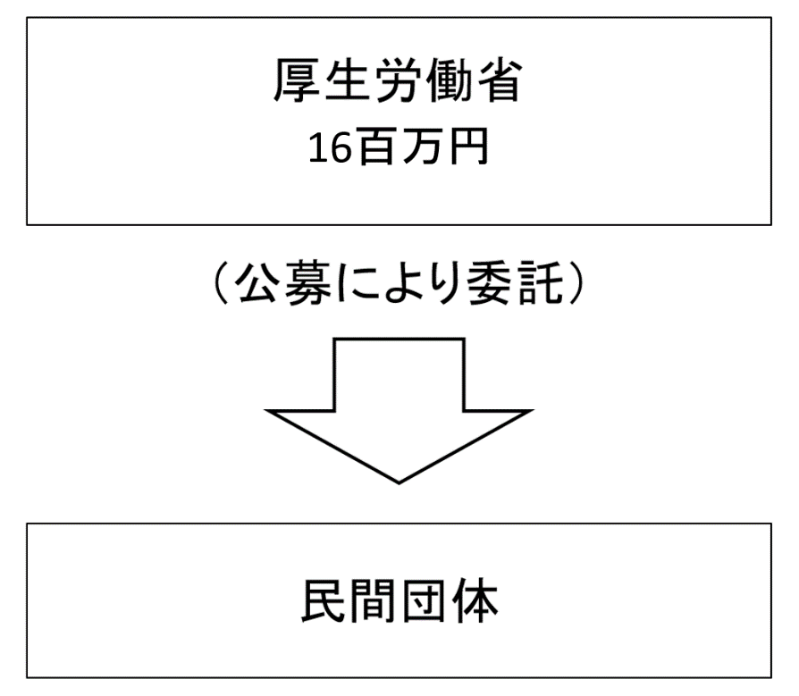

費目・使途 （「資金の流れ」においてブロックごとに最大の金額が支出されている者について記載する。費目と使途の双方で実情が分かるように記載） |  |  |  |  | A. |  |  |  |  |  |  |  |  |  |  |  | B.
 |  |  |  |  | 費 目 |  |  | 使 途 |  |  |  |  |  |  | 金 額 (百万円） |  | 費 目 |  |  |  | 使 途 |  |  |  |  |  |  |  |  |  |  |  | 金 額 (百万円）

 |  |  |  |  | 計 |  |  |  |  |  |  |  |  |  | 0 |  | 計 |  |  |  |  |  |  |  |  |  |  |  |  |  |  |  | 0

 | 支出先上位１０者リスト
 | A.
 |  | 支 出 先 |  |  |  |  | 法 人 番 号 |  |  |  | 業 務 概 要 |  |  |  | 支 出 額 （百万円） |  | 契約方式等 |  |  |  | 入札者数 （応募者数） |  |  |  | 落札率 |  |  |  | 一者応札・一者応募又は 競争性のない随意契約となった 理由及び改善策 （支出額10億円以上）
1

 | 国庫債務負担行為等による契約先上位10者リスト
 |  | ﾌﾞﾛｯｸ 名 | 契 約 先 |  |  |  | 法 人 番 号 |  |  |  | 業 務 概 要 |  |  |  | 契約額 （百万円） |  | 契約方式 |  |  |  | 入札者数 （応募者数） |  |  |  | 落札率 |  |  |  | 一者応札・一者応募又は 競争性のない随意契約となった理由及び改善策 （契約額10億円以上）
1

